Sheet1
Тип объекта | Картинка | Название | Разрушение (перенести в механики) | Модели
 | 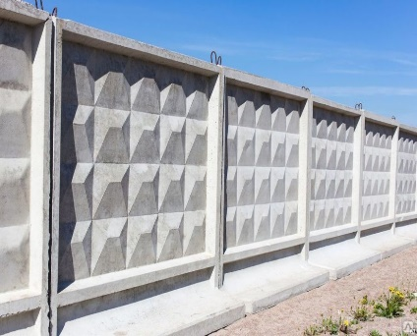 | Бетонный забор | Необходимо два выстрела для поломки. | Три вида: 1. Без повреждения (серый бетонный, без трещин) 2. С повреждениями (более светлый с явными трещинами темного цвета) 3. Камни остатки (не имеют колайдера, просто текстура после уничтожения)
Заборы | 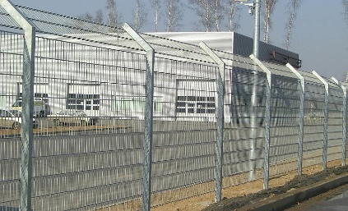 | Железный забор | Необходим один выстрел для поломки. | Два вида: 1. Без повреждения (серый металический) 2. Железные прутья (не имеют колайдера, просто текстура после уничтожения)
 | 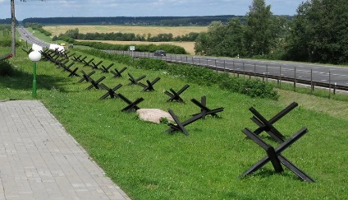 | Противотанковый ёж | При выстреле не ломается. Для поломки необходим баф на урон (см. Документ. Улучшения) | Один вид: 1. Без повреждения (темно-зеленный металический)
База | 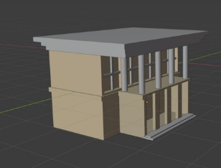 | База игрока, при повреждении игра заканчивается | Необходим один выстрел для поломки. | Один вид: 1. Без повреждения (Картинка идеально подходит). Добавить Российский флаг
 | 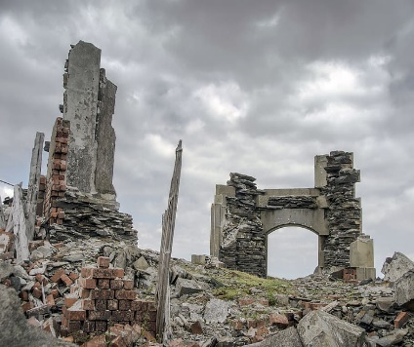 | Разрешенная стена от здания | Необходим один выстрел для поломки. | Три вида одного здания: 1. Повреждение 90% (остаток стены здания)
Здания | 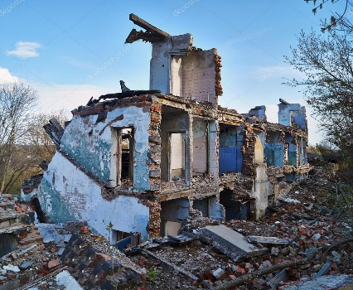 | Полуразрушенное здание | Необходимо два выстрела для поломки. | 2. Повреждение 50% (Картинка идеально подходит, но сделать на основании целой)
 | 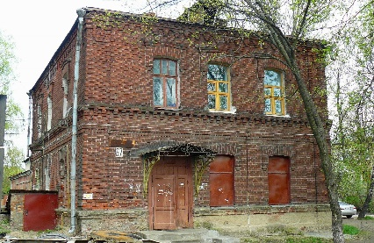 | Кирпичное здание | Необходимо три выстрела для поломки. | 3.Без повреждения (Картинка идеально подходит)
 | 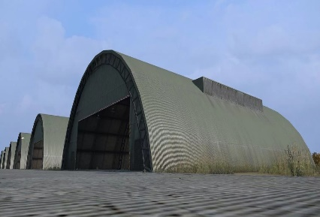 | Ангар | Не ломается при выстреле | Два вида: 1. Модель темно-зеленого цвета, металлического. 2. Модель светло-серого цвета(песок), металлический. Добавить шероховатость, чтобы не так сильно блестел под светом
 | 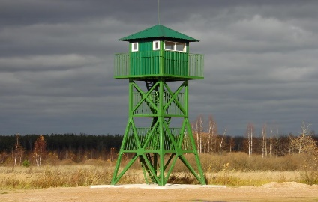 | Вышка враждебная |  | Три вида: 1. Без повреждения (серо-зеленный металический) 2. Без повреждений (песочный металический) 3. Железные прутья (не имеют колайдера, просто текстура после уничтожения)
Враги | 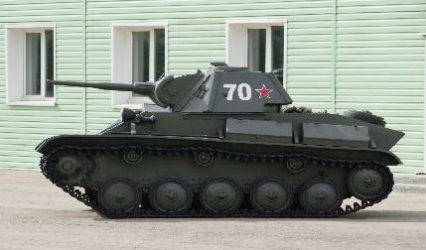 | Легкий танк | Прописанно в документе "Игровой баланс" | Несколько видов: 1. Враждебынй (Светло-серый металический) 2. Дефолтный (Зеленый/желтый металический) 3. Разные раскарски для магазина
 | 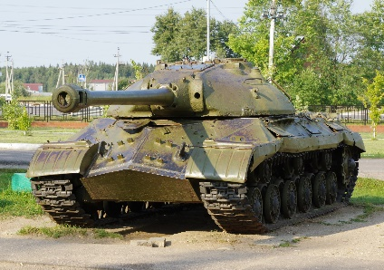 | Тяжелый танк |  | Должен быть крупнее легкого Несколько видов: 1. Враждебынй (Темно-серый металический) 2. Дефолтный (Зеленый/желтый металический) 3. Разные раскарски для магазина
Снаряды | 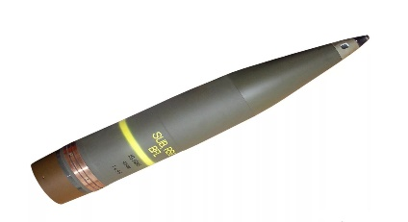 | Снаряд танков | Разрушается при столкновении с объектом | Один вид: 1. По картинке, без лишних сложностей
 | 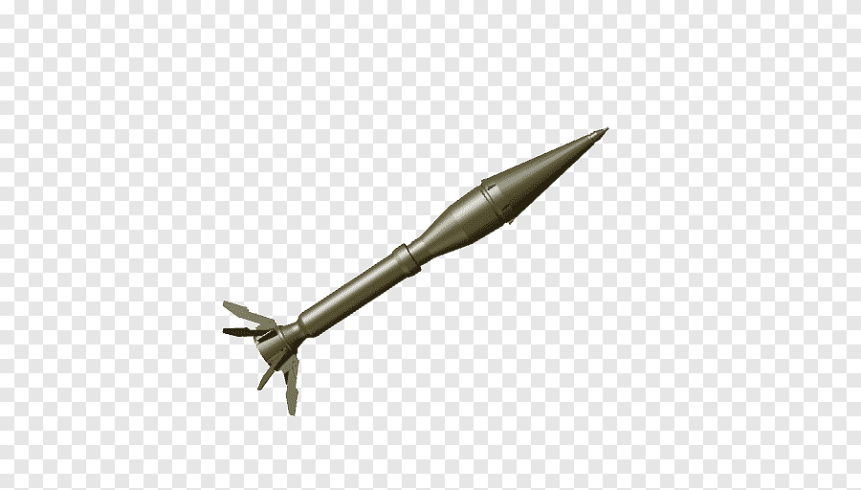 | Ракета РПГ для вышек | Разрушается при столкновении с объектом | Один вид: 1. По картинке, без лишних сложностей
 |  | Граната |  | Деревянный ящик с картинкой от бонуса со всех 6 сторон
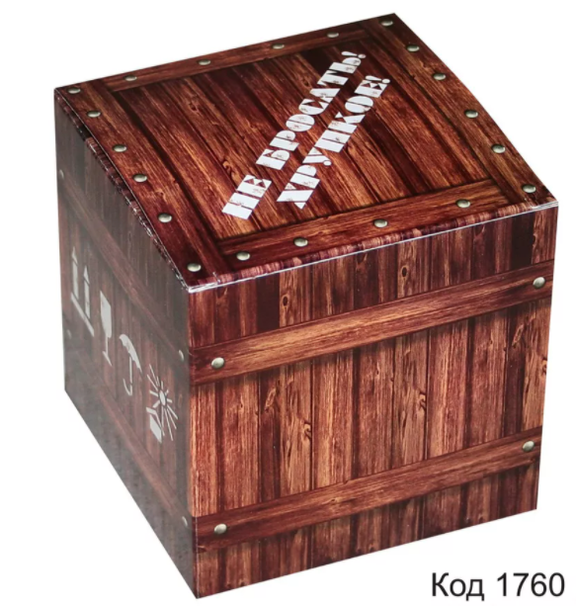
 |  | Каска
Бонусы |  | Танк | Описание в документе "игровые механики"
 |  | Звезда
 |  | Часы
 |  | Лопата
 |  | Вода | Не ломается при выстреле | Текстура воды
Окружение |  | Лед | Не ломается при выстреле | Текстура льда
 |  | Деревья | Не ломается при выстреле | Что-то решить с деревьями, так чтобы танк мог под ними проезжать

